상품제안서
레빗 메탈헤드 OTG메모리 | 상품코드: F12698

 |  |  |  |  |  |  | 02-412-0044 | www.easy1.co.kr
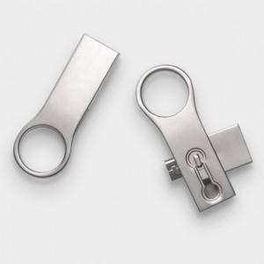

【상세/제작정보】

【인쇄/포장옵션】 | 레이저 / 포장지포장

【공급단가】 | 수량 | 100~ | 300~ | 500~ | 1,000~ | 2,000~
*VAT별도 | 8G | 5,310원 | 5,230원 | 5,110원 | 4,900원 | 4,700원
 | 16G | 5,790원 | 5,700원 | 5,560원 | 5,340원 | 5,120원
 | 32G | 6,260원 | 6,160원 | 6,020원 | 5,780원 | 5,540원
 | 64G | 7,200원 | 7,090원 | 6,930원 | 6,650원 | 6,370원

【상품 URL】 | https://dev.easy1.co.kr:443/src/goods_detail.php?gdno=12698

